B - Infraestructura
 |  |  | GESTIÓN DOCUMENTAL |  |  |  |  |  |  |  |  |  |  |  |  |  |  |  |  |  | POLICÍA NACIONAL
Código:1GD-FR-0020
Fecha: 09/07/2025 |  |  | DIAGNÓSTICO INTEGRAL PARA LOS ARCHIVOS DE LA POLICÍA NACIONAL
Versión: 1
CONTINUIDAD DIAGNÓSTICO INTEGRAL PARA LOS ARCHIVOS DE LA POLICÍA NACIONAL

B. INFRAESTRUCTURA
ASPECTOS A TENER EN CUENTA
Los edificios y locales destinados como sedes de archivos deberán cumplir con las condiciones de edificación, almacenamiento, medio ambiental, de seguridad y de mantenimiento que garanticen la adecuada conservación de los acervos documentales ACUERDO No. 001 del 2024 (29 de febrero) “Por el cual se establece el Acuerdo Único de la Función Archivística, se definen los criterios técnicos y jurídicos para su implementación en el Estado Colombiano y se fijan otras disposiciones.” Artículo 6.1.1.4. Programas de Conservación Preventiva.

B1. DATOS GENERALES Y UBICACIÓN DEL DEPÓSITO DE ARCHIVO
Fecha de Construcción |  |  |  |  |  | Acto Administrativo de construcción |  |  |  | Condición Legal del Bien Inmueble |  |  | Ubicación Geográfica |  |  |  |  |  |  |  |  | Ubicación específica
Día |  | Mes |  | Año |  |  |  |  |  |  |  |  | Zona |  |  | Punto cardinal |  |  | Unidad Administrativa
7 |  | 7 |  | 1937 |  | DECRETO 1277 DEL 07/ DE JULIO DE 1937 |  |  |  | Propio (Institución) |  |  | Urbana |  |  | Sur |  |  | Localidad |  |  | En la sede principal de la unidad (Interna)
B.2 ESTADO DE LA EDIFICACIÓN
Estado de la Construcción |  |  |  |  |  | Niveles de la Edificación |  | Nivel de Ubicación del Archivo |  | Servicios Básicos |  |  |  | Inmediaciones / áreas colindantes |  |  |  | Situaciones de Riesgo Detectadas
Construida |  |  |  |  |  | Uno |  | Uno |  | Luz, Agua, Alcantarillado, Internet |  |  |  | Armerillos, Almacén de Intendencia |  |  |  | Filtraciones de Agua
B.3 CONDICIONES TÉCNICAS MÍNIMAS EXIGIDAS
Área Administrativa |  |  |  | Zona de Consulta |  |  |  | Depósitos Documentales |  |  |  | Laboratorio de Microfilmación |  |  |  | Laboratorio de Digitalización |  |  |  | Zona Cuarentena (Biodeterioro)
Interno | Área en m² |  |  | Interno | Área en m² |  |  | Interno | Área en m² |  |  |  | Área en m² |  |  |  | Área en m² |  |  |  | Área en m²
 | 35 m2 |  |  |  | 48 m2 |  |  |  | 208 m2 |  |  |  | No Aplica |  |  |  | No Aplica |  |  |  | No Aplica
Las diferentes áreas se encuentran aisladas |  |  |  |  |  |  |  | Número de Depósitos Documentales |  |  |  |  |  |  |  | Total de m² asignados
ESTANTERÍA / ARCHIVADORES, SEÑALÉTICA Y SISTEMA DE ILUMINACIÓN
Estantería |  | Clase y Altura |  |  |  |  |  | Sistema de Iluminación |  | Existencia de Luz |  |  |  |  |  | Señalética, rutas de evacuación, plan de contingencia frente a desastres |  | El Archivo de la Unidad cuenta con sistema de señalización
 |  | Fija de un nivel con 2,20 metros de altura |  |  |  |  |  |  |  | Artificial |  |  |  |  |  |  |  | Orientadoras, Informativas, Direccionales, Identificativas, Reguladoras, Ornamentales |  |  |  |  |  |  | Aire Acondicionado
 |  | Longitud |  |  |  |  |  |  |  | Sistema Utilizado |  |  |  |  |  |  |  | Se cuenta con plan de emergencia y contingencia |  |  |  |  |  |  | Deshumificador
 |  | Estantería de menos de 100 metros de longitud |  |  |  |  |  |  |  | Fluorescente |  |  |  |  |  |  |  | Si |  |  |  |  |  |  | Extractor
 |  | Capacidad de soportar peso |  |  |  |  |  |  |  | Intensidad e impacto |  |  |  |  |  |  |  | Rutas de evacuación y salidas de emergencia |  |  |  |  |  |  | Extractor Eléctrico
 |  | Cada bandeja soporta un peso de 100 kg / mt lineal |  |  |  |  |  |  |  | Radiación visible lumínica menor o igual a 100 lux. |  |  |  |  |  |  |  | El Archivo cuenta con una salida debidamente señalizada |  |  |  |  |  |  | Humificador
SISTEMA DE VENTILACIÓN Y CONDICIONES AMBIENTALES |  |  |  |  |  |  |  |  |  |  |  |  |  |  |  |  |  |  |  |  |  |  |  |  | Luxómetro
Ventilación |  | Clase de Ventilación |  |  |  |  |  | Los depósitos cuentan con sistemas de regulación ambiental |  | Condiciones Ambientales |  |  |  |  |  | Mantenimiento y Limpieza |  | Área Administrativa |  |  |  |  |  |  | Termohigrómetro
 |  | Natural |  |  |  |  |  |  |  | Temperatura, Humedad relativa e iluminación. |  |  |  |  |  |  |  | Diario |  |  |  |  |  |  | Ventiladores
 |  | Sistema de Ventilación Artificial |  |  |  |  |  |  |  | De no aplicarse ningún sistema, escoja el motivo |  |  |  |  |  |  |  | Área de Consulta y Depósitos |  |  |  |  |  |  | Todos los anteriores
 |  | Extractores e Inyectores de Aire |  |  |  |  |  |  |  |  |  |  |  |  |  |  |  | Semanal |  |  |  |  |  |  | Aire Acondicionado - Deshumificador
 |  | Sistema de Ventilación Naturales |  |  |  |  |  |  |  | Nombre los equipos existentes en el depósito documental ( aire acondicionado, Deshumificador, Extractor, Extractor eléctrico, Humificador, Luxómetro, Termohigrómetro, Ventiladores |  |  |  |  |  |  |  | Laboratorios de Digitalización y Microfilmación |  |  |  |  |  |  | Aire Acondiconado - Humificador
 |  | Ventanas |  |  |  |  |  |  |  | Deshumidificadores |  |  |  |  |  |  |  | No Aplica |  |  |  |  |  |  | Aire Acondicioando - Luxómetro
B.4 SISTEMA DE SEGURIDAD |  |  |  |  |  |  |  |  |  |  |  |  |  |  |  |  |  |  |  |  |  |  |  |  | Aire Acondiconado - Termohoigrómetro
Circuito Cerrado de Televisión |  |  | Fecha último mantenimiento |  | Sistema Biométrico |  |  | Fecha último mantenimiento |  | Alarma contra robos |  |  | Fecha último mantenimiento |  | Sistema Contra Incendios (Detención y Extinción) |  |  | Fecha último mantenimiento |  | Seguridad Policial |  |  | Cantidad personal por turno |  | Aire Acondicionado - Ventiladores
Si |  |  | 2025-08-05 |  | No |  |  | DD-MM-AAAA |  | No |  |  | DD-MM-AAAA |  | No |  |  | DD-MM-AAAA |  | Si |  |  | 01 centinela |  | Deshumificador - Extractor
B.5 ELEMENTOS Y EQUIPOS ASIGNADOS AL GRUPO DE GESTIÓN DOCUMENTAL Y DEPÓSITOS DOCUMENTALES |  |  |  |  |  |  |  |  |  |  |  |  |  |  |  |  |  |  |  |  |  |  |  |  | Deshumificador - Extractor eléctrico
Elementos |  |  |  |  | Cantidad | Fecha último mantenimiento o calibración |  |  | Elementos |  |  |  |  |  | Cantidad | Equipos |  |  |  |  | Cantidad | Fecha último mantenimiento o calibración |  |  | Deshumificador - Luxómetro
Cuenta con extintores CO2 |  |  |  |  | 2 | 4 | 9 | 2025 | Puestos de Trabajo |  |  |  |  |  | 5 | Termohigrómetros |  |  |  |  | 2 | 2 | 9 | 2025 | Deshumificador - Termohigrometro
Cuenta con extintores Multipropósito |  |  |  |  | 3 | 28 | 8 | 2025 | Teléfonos |  |  |  |  |  | No aplica | Deshumidificadores / Humidificadores |  |  |  |  | 2 | 15 | 9 | 2025 | Deshumificador - ventiladores
Cuenta con extractores de aire |  |  |  |  | 1 | 10 | 11 | 2025 | Unidades de Conservación (Cajas) |  |  |  |  |  | 30 | Equipos de Microfilmación |  |  |  |  | No aplica | DD | MM | AAAA | Extractor - Humificador
Cuenta con sensores de movimiento: |  |  |  |  | No Aplica | DD | MM | AAAA | Unidades de Conservación (Carpetas) |  |  |  |  |  | 20 | Equipos de digitalización (Escáneres) |  |  |  |  | No aplica | DD | MM | AAAA | Extractor - Luxómetro
Otros |  |  |  |  |  | DD | MM | AAAA | Equipos de Cómputo |  |  |  |  |  | 4 | Impresoras- fotocopiadoras |  |  |  |  | No aplica | 27 | 1 | 2026 | Extractor Termohigrómetro
Cuáles? |  |  |  |  |  |  |  |  |  |  |  |  |  |  |  |  |  |  |  |  |  |  |  |  | Extractor Ventiladores
EVIDENCIA FOTOGRÁFICA |  |  |  |  |  |  |  |  |  |  |  |  |  |  |  |  |  |  |  |  |  |  |  |  | Extractor -eléctrico Humificador
ANEXAR REGISTRO FOTOGRÁFICO QUE DEN CUENTA DE LAS CONDICIONES TÉCNICAS MÍNIMAS QUE PRESENTA LA ESTRUCTURA DEL ARCHIVO, EQUIPAMIENTO Y MOBILIARIO, ESTANTERÍA, SEÑALÉTICA Y SEGURIDAD, LAS ÁREAS COLINDANTES Y EL ESTADO DE LA INFORMACIÓN ADMINISTRADA POR LA UNIDAD |  |  |  |  |  |  |  |  |  |  |  |  |  |  |  |  |  |  |  |  |  |  |  |  | Extractor eléctrico- Luxómetro
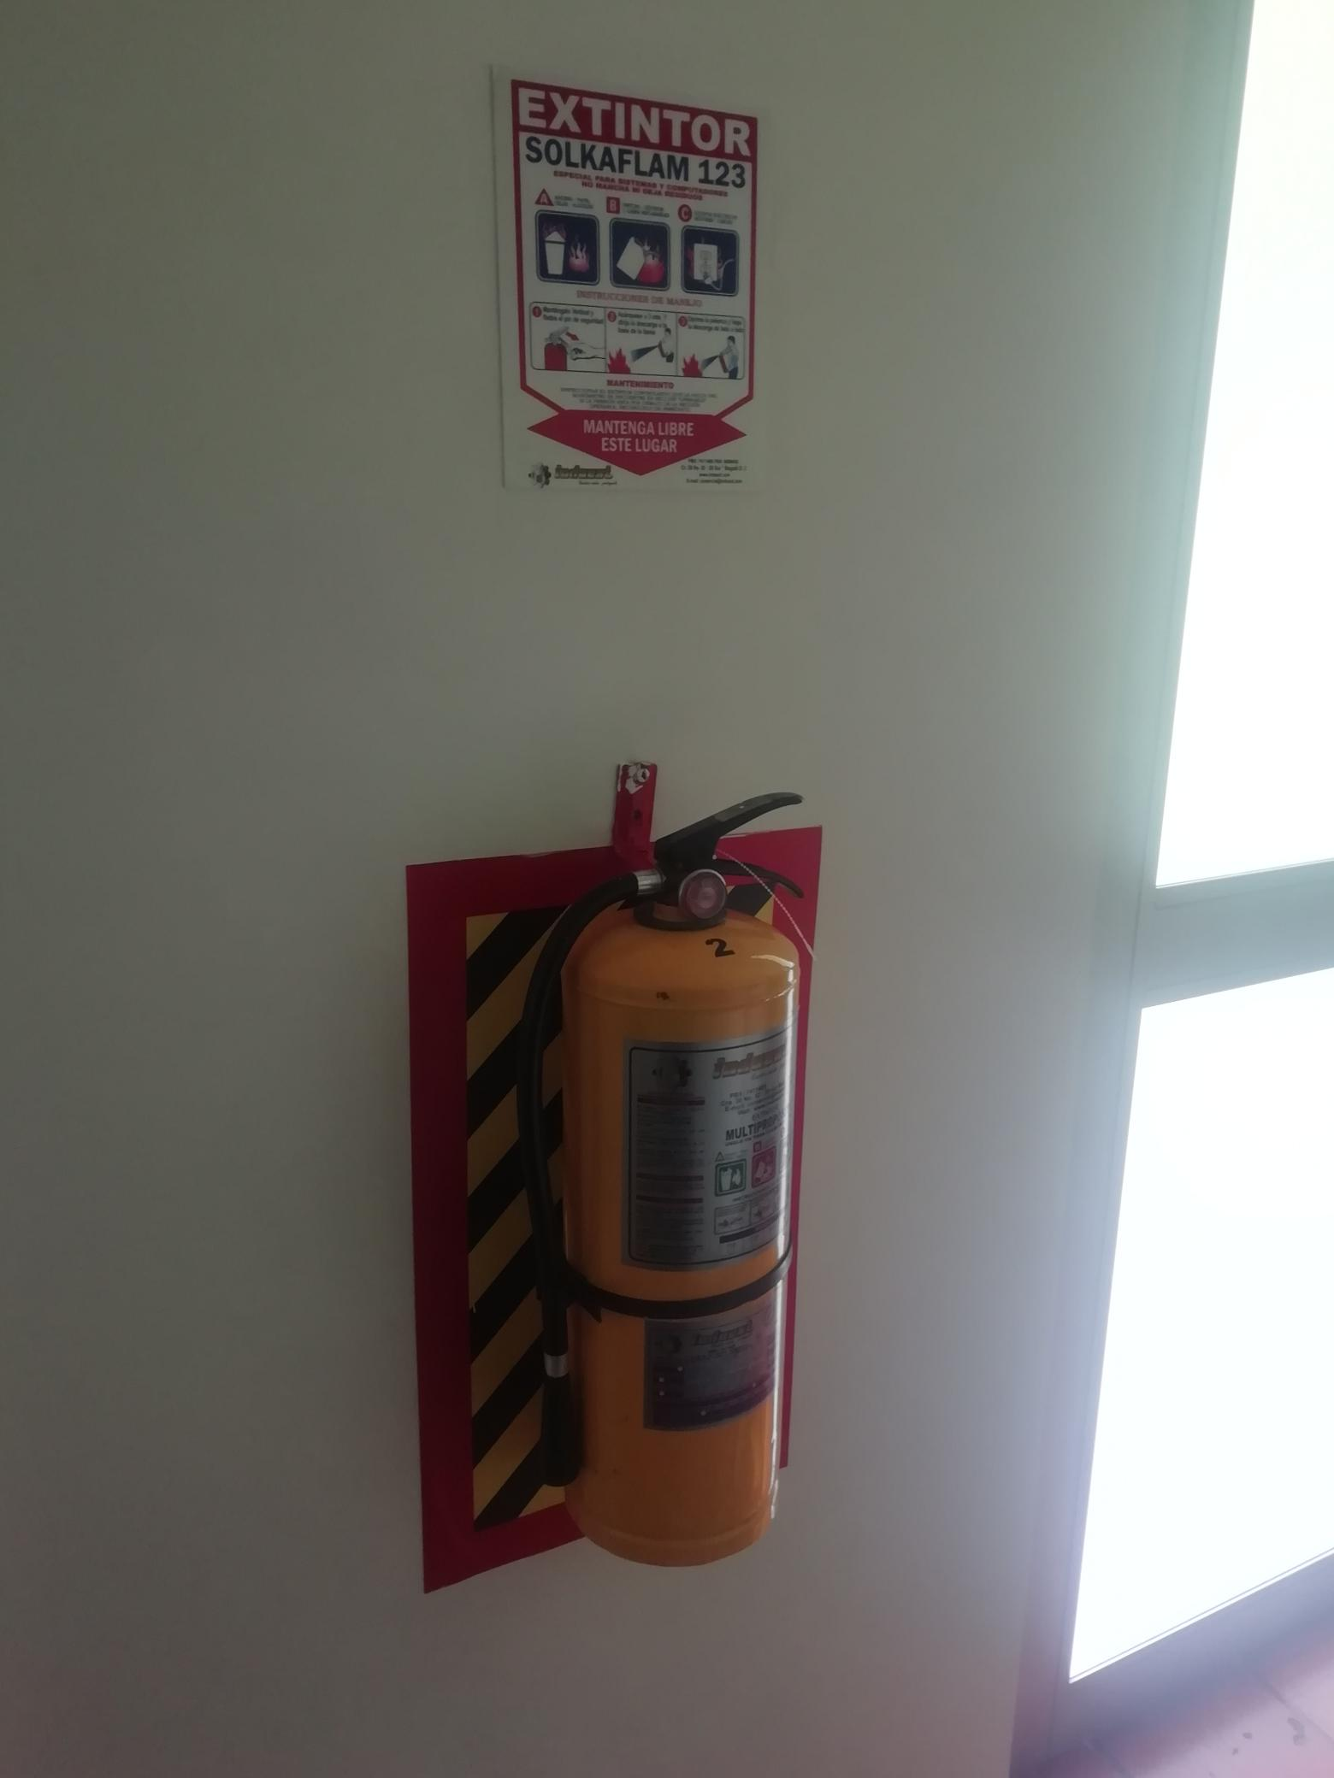 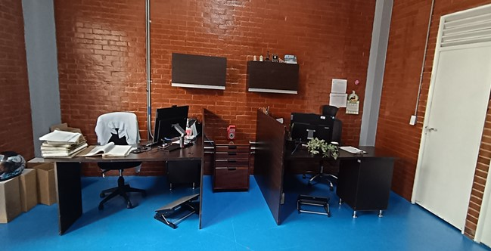 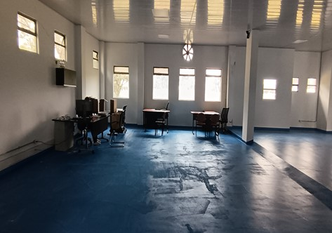 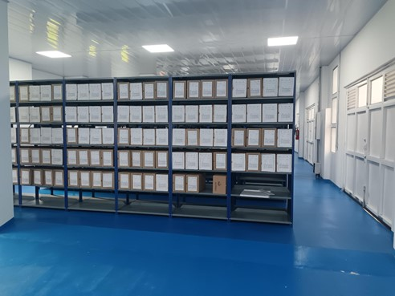 |  |  |  |  |  |  |  |  |  |  |  |  |  |  |  |  |  |  |  |  |  |  |  |  | Extractor eléctrico - Termohigrómetro
 |  |  |  |  |  |  |  |  |  |  |  |  |  |  |  |  |  |  |  |  |  |  |  |  | Extractor eléctrico - Ventiladores
 |  |  |  |  |  |  |  |  |  |  |  |  |  |  |  |  |  |  |  |  |  |  |  |  | Humificador - Luxómetro
 |  |  |  |  |  |  |  |  |  |  |  |  |  |  |  |  |  |  |  |  |  |  |  |  | Humificador - Termohigrómetro
 |  |  |  |  |  |  |  |  |  |  |  |  |  |  |  |  |  |  |  |  |  |  |  |  | Humificador - Ventiladores
 |  |  |  |  |  |  |  |  |  |  |  |  |  |  |  |  |  |  |  |  |  |  |  |  | Aire Acondicionado - Deshumificador - Humificador
 |  |  |  |  |  |  |  |  |  |  |  |  |  |  |  |  |  |  |  |  |  |  |  |  | Aire Acondiconado - Humificador -
 |  |  |  |  |  |  |  |  |  |  |  |  |  |  |  |  |  |  |  |  |  |  |  |  | Aire Acondicioando - Luxómetro
 |  |  |  |  |  |  |  |  |  |  |  |  |  |  |  |  |  |  |  |  |  |  |  |  | Aire Acondiconado - Termohoigrómetro
 |  |  |  |  |  |  |  |  |  |  |  |  |  |  |  |  |  |  |  |  |  |  |  |  | Aire Acondicionado - Ventiladores

Fecha de Elaboración |  |  |  | 09 | 03 | 2026 |  | Fecha de Elaboración |  |  |  | 09 | 03 | 2026 |  |  |  |  | VISTO BUENO JEFE DE LA UNIDAD
Diagnóstico Elaborado por: |  |  |  |  |  |  |  | Jefe Grupo de Gestión Documental o quien haga sus veces |  |  |  |  |  |  |  | Jefe o Comandante de Unidad
 |  |  | Grado Nombres y Apellidos |  |  |  |  |  |  |  | Grado Nombres y Apellidos |  |  |  |  |  |  |  | Grado Nombres y Apellidos

Firma |  |  |  |  |  |  |  | Firma |  |  |  |  |  |  |  | Firma

D - Sistema Integrado de C -SIC
CONTINUIDAD DIAGNÓSTICO INTEGRAL PARA LOS ARCHIVOS DE LA POLICÍA NACIONAL

D. SISTEMA INTEGRADO DE CONSERVACIÓN-SIC
1. PLAN DE CONSERVACIÓN DOCUMENTAL
1. Programas |  |  |  |  | Clase de Archivo |  | Actividad |  | Evidencia |  | periodicidad |  | Observaciones
1. Capacitación y sensibilización del personal |  |  |  |  | Archivo Intermedio |  | Jornadas de retroalimentación, socialización temas asociados al Proceso, Acompañamiento y asesoria al desarrrollo del Procedimiento Archivistico, material de apoyo en el marco del fortalecimiento del proceso de conservación y preservación. |  | AC-2025-001159-ECSAN AC-2025-001164-ECSAN AC-2025-001100-ECSAN AC-2025-001391-ECSAN GS-2025-001548-ECSAN |  | Mensual |  | NO APLICA
2. Inspección y mantenimiento de sistemas de almacenamiento e instalaciones físicas |  |  |  |  | Archivo Intermedio |  | Evaluar periódicamente el estado de conservación delos materiales constructivos de las instalaciones o edificio, estanteria y mobiliario. Identificar factores de alteración, redes de energia,consucción de agua materiales. Revisar el mantenimiento, reparación o renovación de las instalaciones. |  | GS-2025-006730-ECSAN |  | Informe de inspección - anual |  | NO APLICA
3. Saneamiento ambiental: desinfección, desratización y desinsectación |  |  |  |  | Archivo Intermedio |  | Se identifican las fuentes de polvo, suciedad y se subsanan a tiempo, se adoptan medidas de seguridad industrial para los funcionarios, identificamos los focos de contaminación, se realizan limpiezas periodicas, procurando llevar todo en perfectas condiciones. |  | AC-2025-001153-ECSAN AC-2025-001325-ECSAN AC-2025-001326-ECSAN AC-2025-001515-ECSAN AC-2025-001519-ECSAN |  | Mensual |  | NO APLICA
4. Monitoreo y control de condiciones ambientales |  |  |  |  | Archivo Intermedio |  | Se controla el entorno climatico como la luz ,temperatura y humedad relativa, ventilación y contaminantes logrando proteger el acervo documental. Se lleva control detallado gracias a los Termohigometros evidenciando a tiempo cualquier cambio fuerte al interior del depósito. |  | GS-2025-002092-ECSAN GS-2025-003673-ECSAN GS-2025-004819-ECSAN GS-2025-006155-ECSAN GS-2025-007278-ECSAN GS-2025-008549-ECSAN GS-2025-009698-ECSAN |  | Mensual |  | NO APLICA
5. Almacenamiento y re-almacenamiento |  |  |  |  | Archivo Intermedio |  | Mediante Lista de chequeo se coteja en los archivos de Gestión de la Unidad que los acervos se encuentren debidamente custodiados. También se adquieren nuevos moviliarios para evitar la falta de espacio en lo referente almacenar en óptimas condiciones el acervo. |  | GS-2025-003183-ECSAN |  | Informe de actividades sobre cambio de unidades de conservación en los depósitos de archivo (gestión, central/intermedio e histórico) – Anual. |  | NO APLICA
6. Prevención de emergencias y atención de desastres. |  |  |  |  | Archivo Intermedio |  | Se toman capacitaciones en seguridad y emergencia de desastres, logrando estar preparados para cualquier eventualidad, tambien se cuenta al interior del grupo con un funcionario brigadista, quien tiene preparación para apoyar cualquier acontecimiento, se tienen las señalizaciones, extintores y se cuenta con el plan de atención de desastres. |  | AC-2025-001014-ECSAN |  | Acta de socialización del plan de emergencias y atención de desastres de archivos – semestral. |  | NO APLICA
2. PLAN DE PRESERVACIÓN DIGITAL
2. Plan |  |  |  |  | Clase de Archivo |  | Actividad |  | Evidencia |  | periodicidad |  | Observaciones
1. Preservación digital a largo plazo |  |  |  |  | Archivo Intermedio |  | Se está ejerciendo control y supervisión del adecuado uso de las herramientas tecnológicas, como lo es el aplicativo “GEPOL Y LOS RESPALDO DE LA CREACIÓN DE LAS CARPETAS COMO REPOSITORIOS”, que garantizan y aseguran la preservación de los documentos electrónicos de archivo. Por consiguiente, el grupo de gestión documental realiza la retroalimentación a los funcionarios de la Escuela, concientizándolos sobre el cuidado de la elaboración y producción de los documentos electrónicos, en la correcta selección de series y subseries a fin de que los documentos reposen en sus expedientes y se conserven de acuerdo con lo establecido en la TRD cumpliendo con sus tiempos de retención y conservación. |  | GS-2025-002516-ECSAN GS-2025-003876-ECSAN GS-2025-008727-ECSAN |  | Trimestral |  | NO APLICA
EVIDENCIA FOTOGRÁFICA
SE ANEXA REGISTRO FOTOGRÁFICO QUE DEN CUENTA DE LAS CONDICIONES DE ORGANIZACIÓN, ADMINISTRACIÓN, CUSTODIA Y CONSERVACIÓN DE LOS ACERVOS DOCUMENTALES
Plan de conservación de documental
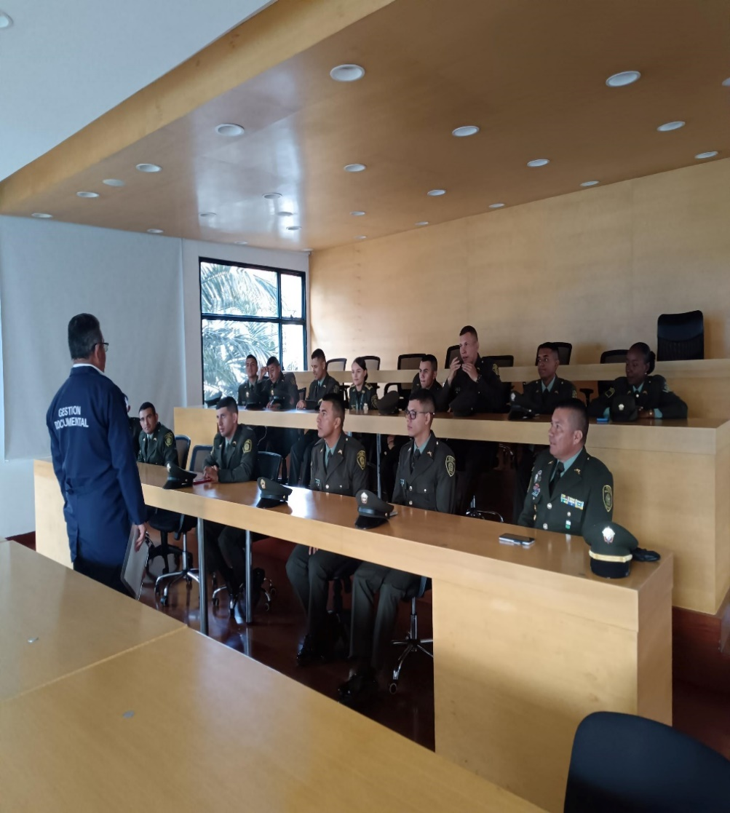 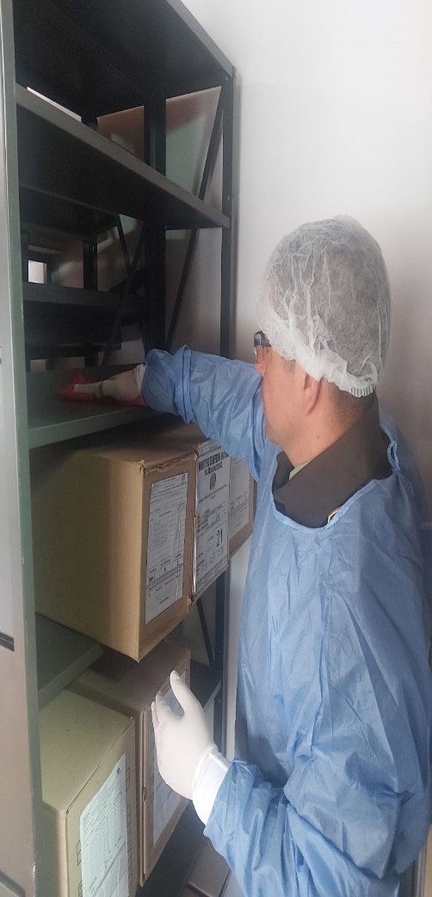 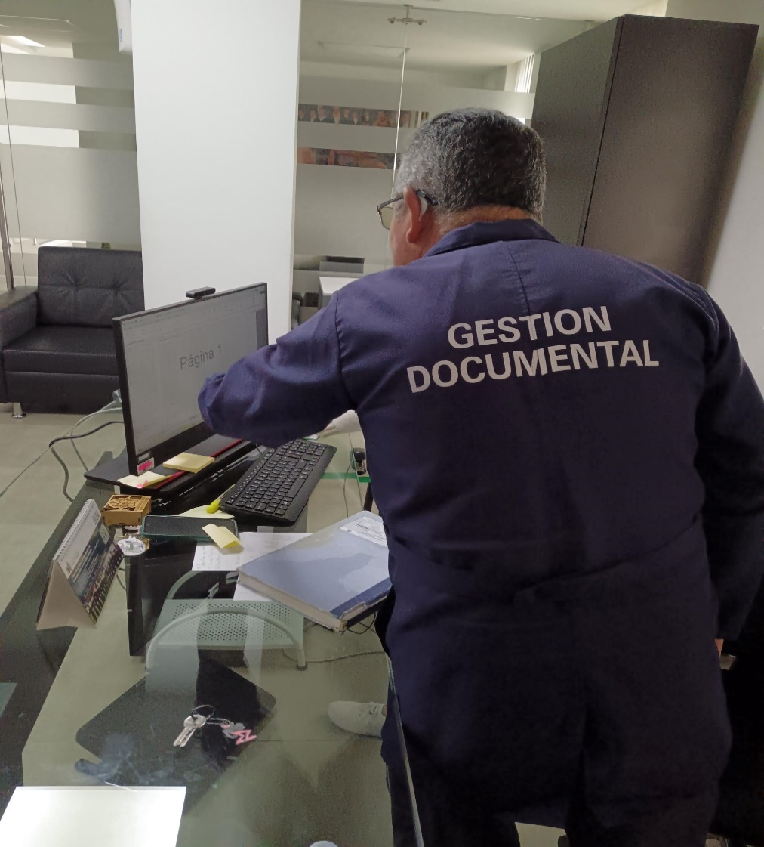 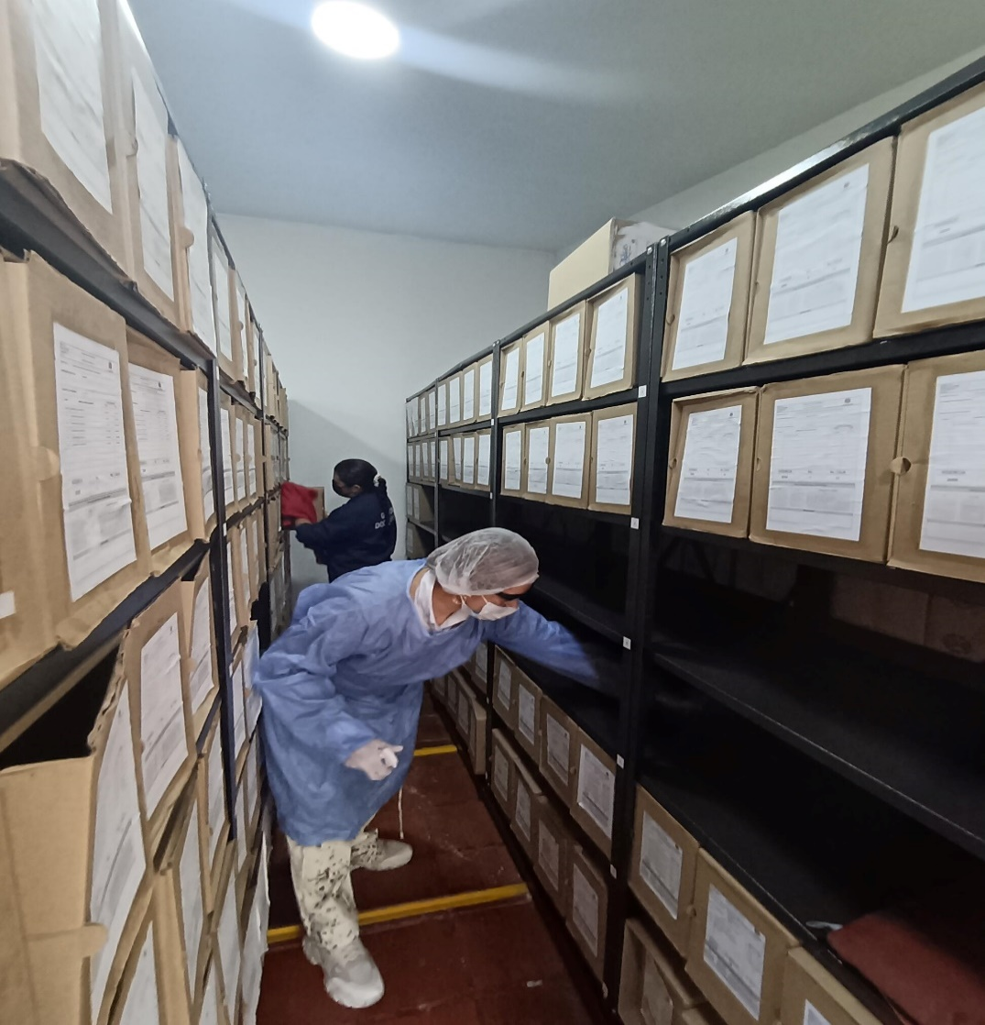 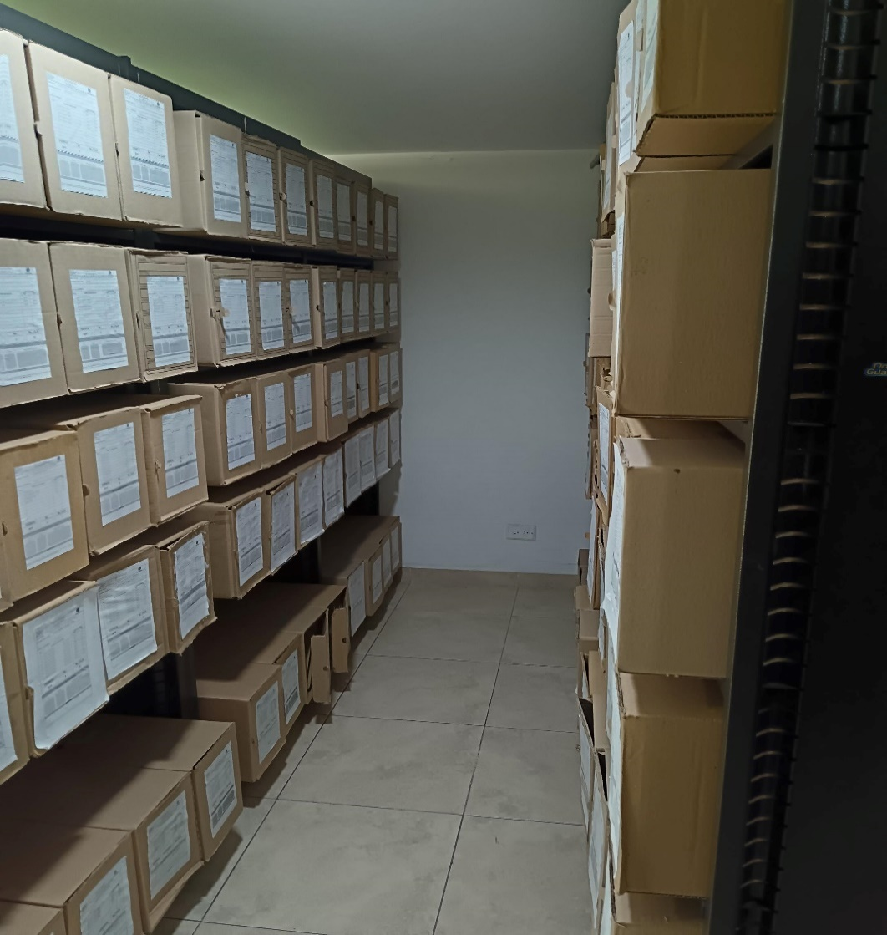 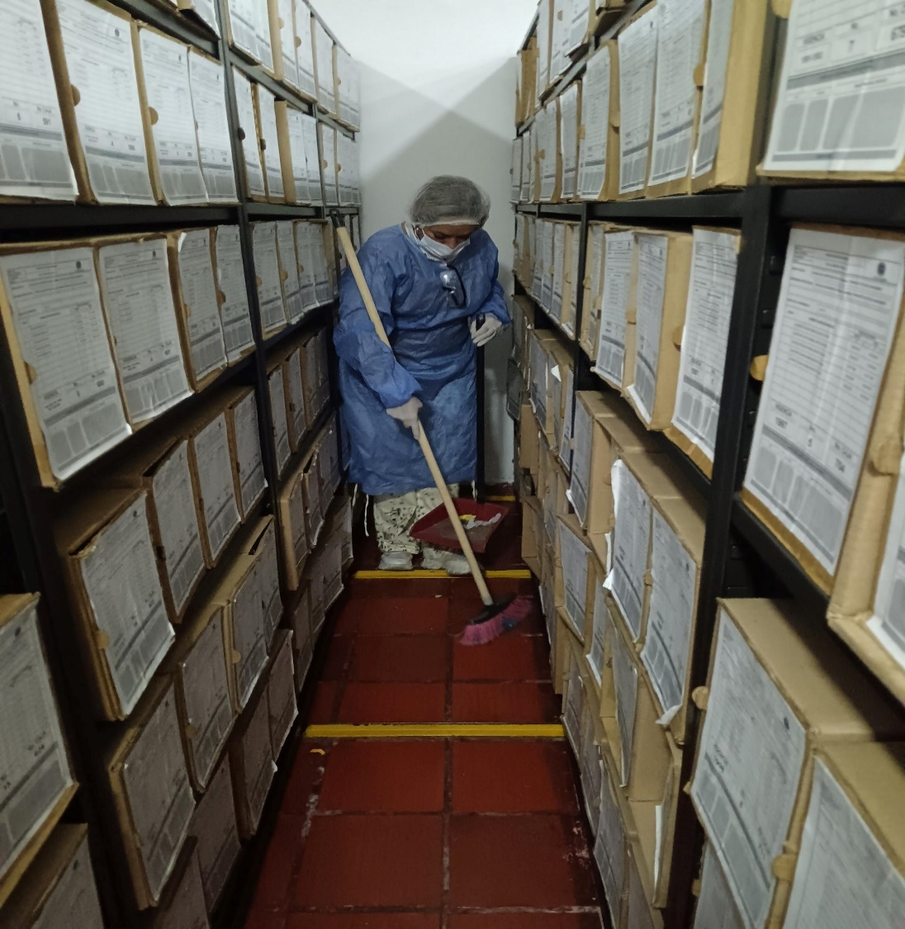

Fecha de Elaboración |  | 09 | 03 | 2026 |  | Fecha de Elaboración |  | 09 | 03 | 2026 | VISTO BUENO JEFE DE LA UNIDAD
Diagnóstico Elaborado por: |  |  |  |  |  | Jefe Grupo de Gestión Documental o quien haga sus veces |  |  |  |  | Jefe o Comandante de Unidad
 | Grado Nombres y Apellidos |  |  |  |  |  | Grado Nombres y Apellidos |  |  |  |  | Grado Nombres y Apellidos

Firma |  |  |  |  |  | Firma |  |  |  |  | Firma

